base
CENTRO DE FORMACIÓN EN DISEÑO CONFECCIÓN, Y MODA |  |  |  |  | Versión 2
ELABORÓ MUESTRA: RUT MESA
FICHA TÉCNICA
PRENDA: SUDADERA DEPORTIVA |  | DESCRIPCIÓN: sudadera deportiva bota recta bolsillo en costados y bolsillo trasero. |  |  | MATERIAL 1 : náutica 100% poliéster
CLIENTE: Producción de centros |  |  |  |  | MATERIAL 2 :
PLANO DE DISEÑO
DELANTERO |  |  | POSTERIOR
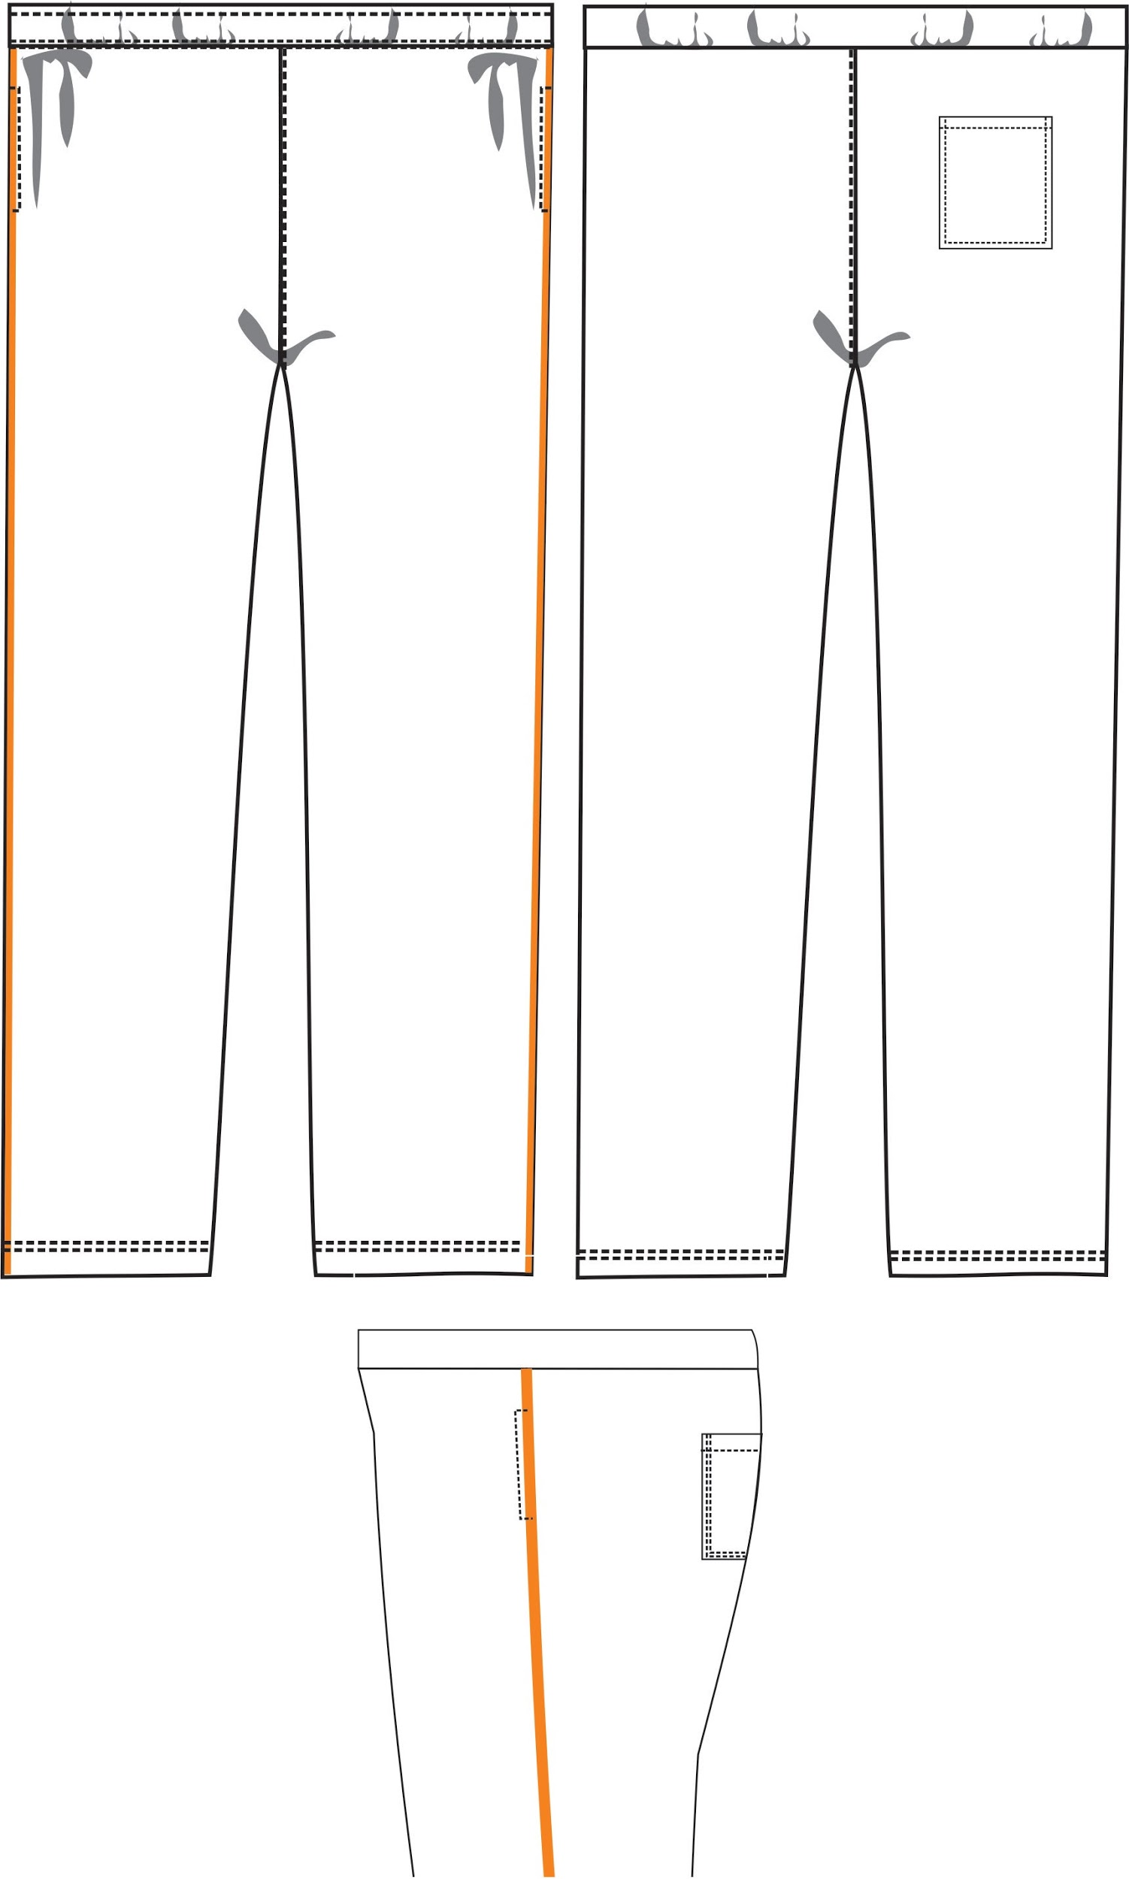

PIEZAS QUE CONTIENE LA REFERENCIA
PIEZAS | CANTIDAD | MATERIAL | PIEZAS | CANTIDAD | MATERIAL
CAMISETA |  |  | PANTALONETA
DELANTERO | 2 | 1 | BOLSILLO LATERAL | 4 | 1
TRASERO | 2 | 1 | BOLSILLO TRASERO | 1 | 1
INSUMOS
DESCRIPCIÓN |  | CANTIDAD | UNIDAD MEDIDA | COLOR | MUESTRA
ELÁSTICO 4 CMS |  | 0.8 | MTR | BLANCO
CORDÓN |  | 1.5 | MTR | NEGRO
SESGO EMPITADO |  | 2.6 | MTR | NARANJA
MARQUILLA TALLA |  | 1 | UND | BLANCO
HILO CALIBRE 120 |  | PROPORCIÓN | CONO | A TONO
ESPECIFICACIONES GENERALES
1 | Costuras sin empates
2 | Costuras sin reventar
3 | Costuras sin recogidos
4 | Máquinas calibradas con las mismas puntadas por pulgada indicada
5 | Tomar en cuenta la numeración en el ensamble.
6 | Marquillar con letras S-M-L-XL-XXL
7 | Ubicar talla en tipo posterior a 6 cms
8 | Asegurar la apariencia lisa sin arrugas de los costados
MEDIDAD PRENDA TERMINADA
DESCRIPCIÓN | S | M | L | XL | TOLERANCIA
elastico | 72 | 74 | 76 | 78
Cintura terminada | 33 | 35 | 37 | 39 | +/-1
Consumo sesgo empitado | 120 por pierna | 125 por pierna | 1,30 por pierna | 1,35 por pierna | +/-0,5
COMBINACIÓN | SUDADERA | SESGO EMPITADO
 | NEGRO | NARANJA

